Накладная-№3
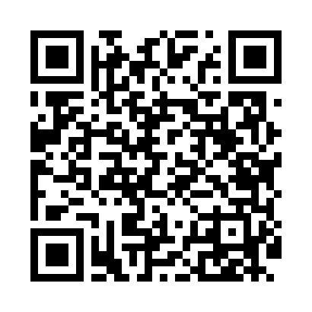
Номер товарно-транспортной накладной: |  |  | Торговый представитель: Kamol aka
Поставщик: Toshkent falcon fly 2 |  |  | Телефон торгового представителя: +998979626299
Дата отгрузки: 14.11.2025 |  |  | Контрагент: Dona zakass
Дата консигнации: |  |  | Адрес:
Доставщик: |  |  | Телефон:
Телефон доставщика:
Время заказа: 14.11.2025 15:09:19
№ | Штрих-код | Название товаров (работ,услуг) | Количество | Количество в кейсе | Цена | Сумма
 |  |  | 140 |  |  | 270
1 | 6920241167437 | Пластмас салатница 033-7.5 7.5 plate DB-67-43 | 50 | 50 шт. | 2.60 | 130
2 | 6920245110187 | Пластмас салатница L5007 DB-67-53 | 20 | 20 шт. | 1.30 | 26
3 | 6920241167482 | Пластмас ликоп 7096 25x16 cм DB-67-48 | 20 | 20 шт. | 2.70 | 54
4 | 6920250467429 | Пластмасса пиёла 021-50 DB-67-42-1 | 50 | 50 шт. | 1.20 | 60
Итого: 270$|->UZS: 3,375,000.00

